Instruktioner
Kolumn C All lönekostnad på Umu enligt Primula (under året)
Dagslönen beräknas på nuvarande månadslön. Eventuell semesterersättning får endast räknas med i månadslönen om den har betalats ut. Detta innebär att i projekt där semesterersättning betalats ut på månadslönerna ska snittlönen för redovisningsperioden användas. Exempel: Redovisningsperioden avser januari-juni och semesterersättning har betalats ut på lön i mars och april. Den månadslön som dagslönen ska beräknas på är alltså ett snitt på totala lönekostnaderna under perioden januari-juni.

(I HEU-projekt spelar det ingen roll att redovisningsperioden går över kalenderår eftersom det är den verkliga lönekostnaden som ska användas.)

Kolumn D Årlig anställningsgrad på Umu
Om en anställd på Umu haft olika anställningsgrader under ett och samma år, ska den årliga anställningsgraden beräknas med hjälp av en formel anpassad till just den anställdes olika anställningsgrader. Detta behövs för att kunna få fram lönekostnadens timpris.
Exempel: Under ett år har en person på UmU jobbat 30 % i 7 månader och 60 % i 5 månader. Den årliga anställningsgraden för den personen blir: = ((215/12*7*0,3)+(215/12*5*0,6))/215 = 42,5 %
Alltså ska 42,5% skrivas in i kolumnen D för den personens årliga anställningsgrad.
För de personer som under hela året arbetat med en och samma anställningsgrad behövs det ingen beräkning utan deras anställningsgrad exempelvis 100 %, 50 % osv. kan direkt skrivas in i kolumn D.

Kolumn E Antal arbetsmånader på Umu (under året)
Ange hur många månader varje person arbetar på Umeå universitet.

Kolumn F Antal arbetsmånader på projektet (under året)
Ange hur många månader varje person arbetat i projektet.

Kolumn G Antal arbetsdagar på Umu (under året)
Automatisk beräkning. Positiv eller negativ avvikelse i SEK baserat på pris per dag och avvikande antal dagar.

Kolumn H Pris per dag
Automatisk beräkning. Positiv eller negativ avvikelse i SEK baserat på pris per dag och avvikande antal dagar.

Kolumn I Max antal dagar som kan redovisas på projektet (under året)
Automatisk beräkning som baseras på anställningsgrad och antal månader i projektet.
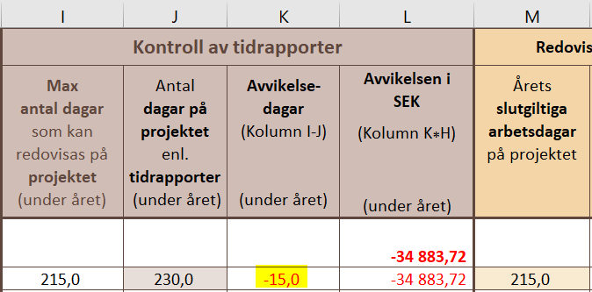

Kolumn J Antal dagar på projektet enligt tidrapporter (under året)
Faktiskt arbetade dagar som redovisats på tidrapporter.

Kolumn K Avvikelsedagar (Kolumn I-J) (under året)
Vid negativ avvikelse (minusdagar): detta innebär att summan av dagar i tidrapporterna överstiger max antal tillåtna dagar i kolumn I vilket medför att projektet inte kommer att kunna få ersättning för alla gjorda dagar. EU kommer bara ersätta de max tillåtna dagarna som framgår av kolumn I så det är dessa som ska anges i kolumn M.

Vid positiv avvikelse: detta innebär att summan av dagarna i tidrapporterna inte kommit upp i max antal tillåtna dagar i kolumn I. De slutgiltiga arbetsdagarna som ska skrivas in i kolumn M hämtas därför från kolumn J eftersom det är de faktiska dagarna ni arbetat i projektet och ni får inte ta upp fler dagar än faktiskt arbetad tid.

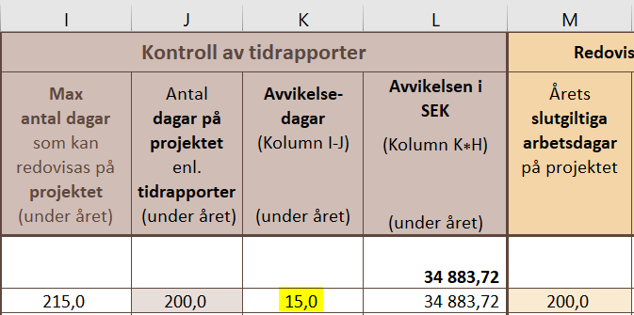

Kolumn L Avvikelsen i SEK (Kolumn K*H) (under året)
Automatisk beräkning. Positiv eller negativ avvikelse i SEK baserat på pris per dag och avvikande antal dagar.

Kolumn M Årets slutgiltiga arbetsdagar på projektet
Hämtas antingen från kolumn I eller J, se exemplen bredvid.
OBS! Signerade tidrapporter motsvarande de arbetsdagar som redovisas till EU måste finnas tillgängliga.

Kolumn N Årets slutgiltiga lönekostnad på projektet (Kolumn M*H) SEK
Automatisk beräkning som baseras på pris per dag och årets slutgiltiga arbetsdagar på projektet.

